Aurkibidea-Índice
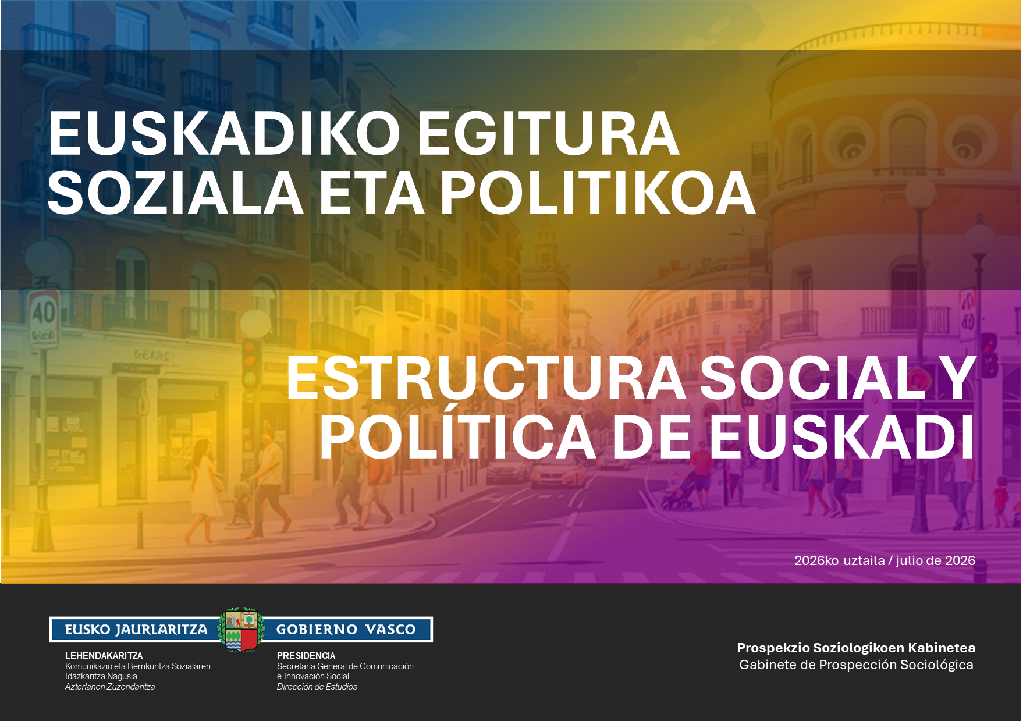
1. LAN-JARDUERAREN PERTZEPZIOA / PERCEPCIÓN SOBRE LA ACTIVIDAD LABORAL
1.1 – IBILBIDE PROFESIONALA SUSTATZEKO EDO GARATZEKO AUKERA / POSIBILIDAD DE PROMOCIONAR O DESARROLLAR LA CARRERA PROFESIONAL
1.2 – ANTOLATZEKO AUTONOMIA / AUTONOMÍA PARA ORGANIZARSE
1.3 – BALIABIDE EKONOMIKOAK KUDEATZEKO AUTONOMIA / AUTONOMÍA PARA GESTIONAR RECURSOS ECONÓMICOS
1.4 – PERTSONAK GAINBEGIRATZEA / SUPERVISIÓN DE PERSONAS
1.5 – EKIPOAK EDOTA MAKINAK GAINBEGIRATZEA / SUPERVISIÓN DE EQUIPOS O MÁQUINAS
1.6 – LAN-EGONKORTASUNAREN PERTZEPZIOA / ESTABILIDAD LABORAL PERCIBIDA
1.7 – ADIMEN ARTIFIZIALA ETA LANBIDE-JARDUERA / INTELIGENCIA ARTIFICIAL Y ACTIVIDAD PROFESIONAL
2. NORBERAREN EGOERA SOZIOEKONOMIKOARI BURUZKO PERTZEPZIOA / PERCEPCIÓN SOBRE LA SITUACIÓN SOCIOECONÓMICA PERSONAL
2.1 – DIRU-SARRERA PERTSONALEN EGONKORTASUNA / ESTABILIDAD DE LOS INGRESOS PERSONALES
2.2 – AURREZKI ETA ZOR PERTSONALA / AHORRO Y DEUDA PERSONAL
2.3 – FAMILIA-LAGUNTZA EKONOMIKOA / AYUDA ECONÓMICA FAMILIAR
2.4 – EKONOMIA- ETA LAN-PREKARIETATEA / PRECARIEDAD ECONÓMICA Y LABORAL
2.5 – ESPEKTATIBAK / EXPECTATIVAS
2.6 – GIZARTE-KLASEAREN GARRANTZIA / IMPORTANCIA DE LA CLASE SOCIAL
2.7 – EKONOMIA-EGOERAREN EZAGUTZA / CONOCIMIENTO DE LA SITUACIÓN ECONÓMICA
3. KULTURA- ETA GIZARTE-KAPITALA / CAPITAL CULTURAL Y SOCIAL
3.1 – KULTURA-OHITURAK ETA -KONTSUMOA / HÁBITOS Y CONSUMO CULTURAL
3.2 – ZENBAIT ELKARTETAKO EDO TALDETAKO KIDE IZATEA / PERTENENCIA A ASOCIACIONES O GRUPOS
4. IRITZI ETA JARRERA POLITIKOAK / OPINIONES Y ACTITUDES POLÍTICAS
4.1 – IRITZI POLITIKOAK / OPINIONES POLÍTICAS
4.1.1 – Aukeren bilakaeraren pertzepzioa / Percepción sobre la evolución de las oportunidades
4.1.2 – Euskadiko bizi-kalitatearen bilakaeraren pertzepzioa / Percepción sobre la evolución de la calidad de vida en Euskadi
4.1.3 – Euskadiko politikaren bilakaeraren pertzepzioa / Percepción sobre la evolución de la política en Euskadi
4.1.4 – Baikorrak, konformistak eta ezkorrak / Optimistas, conformistas y pesimistas
4.1.5 – Haurren etorkizunaren pertzepzioa / Percepción sobre el futuro de la infancia
4.1.6 – Etorkizuneko arazoak Euskadin / Problemas futuros en Euskadi
4.1.7 – Loa kentzen duten arazoak / Problemas que quitan el sueño
4.1.8 – Zergei buruzko jarrerak / Posturas sobre impuestos
4.1.9 – Ekonomian esku-hartze publikoari buruzko jarrerak / Posturas sobre la intervención pública en la economía
4.2 – JARRERA POLITIKOAK / ACTITUDES POLÍTICAS
4.2.1 – Politikarekiko interesa / Interés por la política
4.2.2 – Ezker-eskuin eskala / Escala izquierda-derecha
4.2.3 – Euskal nazionalismo edo abertzaletasun eskala / Escala de nacionalismo vasco
4.2.4 – Euskal herritar-espainiar ardatza / Eje vasco-español
4.2.5 – Eskala feminista / Escala feminista
4.2.6 – Eskala ekologista / Escala ecologista
4.2.7 – Alderdi politikoekiko sinpatia / Simpatía por partidos
4.2.8 – Alderdi politikoen balorazioa / Valoración de partidos políticos

